CP
Položkovitý rozpočet (Opisný formulár) |  |  |  |  |  | Príloha č.3
Hracie prvky v MŠ
Uchádzač vypĺňa zelené polia
Prudukt | Ilustračné obrázky | Rozmery a výška pádu | Použitie | Konštrukcia | Počet kusov | Jednotková cena | Cena bez DPH | Cena s DPH
Kovová hracia zostava |  | Priestor pre zostavu 7x7m, Celková výška max. 3,5 m, výška pádu max. 1 m, dopadová plocha udržiavaný trávnik, Súčasť zostavy: - hracia veža so strechou - hracia veža bez strechy - šmýkačka z nerezovej ocele, boky z plastu - rebrík - schody - spojovací tunel z plastu - balkónik - malé okrúhle plošiny v rôznych výškach | Zariadenie pre všetky verejné priestranstvá pre deti vo veku 3-14 rokov. | Hlavná konštrukcia z pozinkovanej ocele, povrchová úprava striekaná vypaľovaná farba, vysoko kvalitný trojvrstvový HDPE (15 mm), odolný voči vlhkosti a UV žiareniu, nerezový spojovací materiál, laná s oceľovým jadrom. | 1 | 0.00 € | 0.00 € | 0.00 €
Pružinová hojdačka MOTORKA | 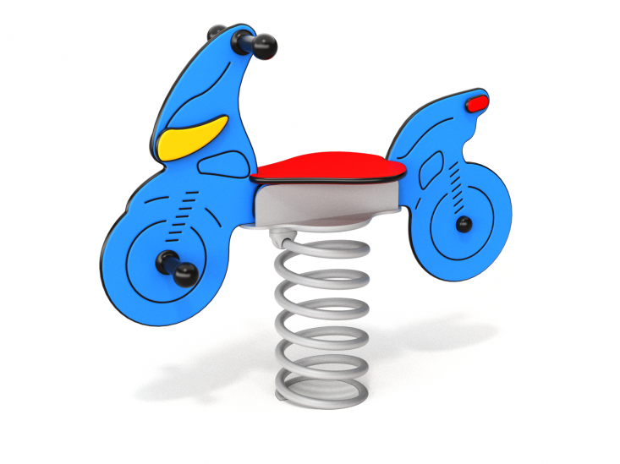 | Priestor pre prvok 3,5 x3,5m, Celková výška max. 1,0 m, výška pádu max. 0,5 m, dopadová plocha udržiavaný trávnik | Zariadenie pre všetky verejné priestranstvá pre deti vo veku 3 -14 rokov. | Hlavná konštrukcia z pozinkovanej ocele, povrchová úprava striekaná vypaľovaná farba, vysoko kvalitný trojvrstvový HDPE (15 mm), odolný voči vlhkosti a UV žiareniu, nerezový spojovací materiál. | 1 | 0.00 € | 0.00 € | 0.00 €
Prevažovacia hojdačka |  | Priestor pre prvok 4x6m, Celková výška max. 1,0m, výška pádu max. 1 m, dopadová plocha udržiavaný trávnik Hojdačka pre max. 4 deti súčasne | Zariadenie pre všetky verejné priestranstvá pre deti vo veku 3 - 14 rokov. | Hlavná konštrukcia z ocele galvanizovanej a popráškovanej PE náterom odolnému voči UV žiareniu, vysoko kvalitný trojvrstvový HDPE (15 mm), odolný voči vlhkosti a UV žiareniu, nerezový spojovací materiál. | 1 | 0.00 € | 0.00 € | 0.00 €
Detský domček mini obchoddík |  | Priestor pre prvok 5x5m, Celková výška max. 3,0m, dopadová plocha udržiavaný trávnik Súčasťou prvku je: - domček so strieškou - hra piškôrky - pultík s počítadlom a miskami - kresliaca tabuľa | Zariadenie pre všetky verejné priestranstvá pre deti vo veku 0 - 14 rokov. | Hlavná konštrukcia z pozinkovanej ocele, povrchová úprava striekaná vypaľovaná farba, vysoko kvalitný trojvrstvový HDPE (15 mm), odolný voči vlhkosti a UV žiareniu, nerezový spojovací materiál. | 1 | 0.00 € | 0.00 € | 0.00 €
Prvky SPOLU |  |  |  |  |  |  | 0.00 € | 0.00 €
Preprava, osadenie, montáž (kotvenie, výkopové práce spolu s betónovaním a fixovaním herných prvkov) |  |  |  |  | 4 |  | 0.00 € | 0.00 €
Celková cena |  |  |  |  |  |  | 0.00 € | 0.00 €

Uchádzač predloží ponuku na všetky položky, vrátane umiestnenia a upevnenia jednotlivých prvkov v areály Materskej školy Stožok.

Doba dodania: 4 týždňov od zadania objednávky
Záruka: 60 mesiacov na nerezové časti prvkov, 36 galvanizované oceľové a plastové prvky
Platné normy: EN 1176

Pozn.: Ak sa v opisnom formulári uvádzajú údaje alebo odkazy na konkrétneho výrobcu, výrobný postup, značku, obchodný názov, patent alebo typ, umožňuje sa dodávateľom predloženie ponuky s ekvivalentným riešením s porovnateľnými, respektíve lepšími parametrami. Uchádzač, ktorý predkladá ponuku je povinný pred podpisom zmluvy preukázať ekvivalentnosť ním ponúkaného tovaru na základe relevantných dokladov. O splnení podmienky ekvivalentnosti rozhoduje verejný obstarávateľ. (možný ekvivalent (+/-5% z jednotlivých vyššie požadovaných rozmerov herného prvku) - platí pre všetky vyššie uvedené herné prvky a uvedené rozmery

Potvrdenie údajov o ponúkanom tovaru/zariadení oprávneným zástupcom uchádzača:
 | Obchodný názov:
 | Kontaktná osoba:
 | Sídlo:
 | IČO:
 | DIČ:
 | IČ pre DPH:

V......................dňa: |  |  | Podpis zodpovednej osoby:

